상품제안서
볼빅 블루90 3구 볼마커+자석싸바리 굿즈세트 | 상품코드: S42984

 |  |  |  |  |  |  | 02-713-8555 | www.synergygift.co.kr
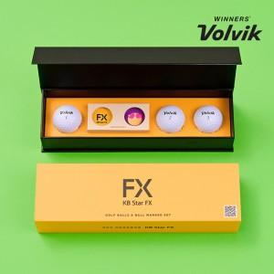

【상세/제작정보】 | <p><span style="font-size: 18.6667px;">※ 볼+볼마커 기본 단면인쇄로 양면인쇄는 별도문의 바랍니다.</span>​</p>

【인쇄/포장옵션】 | 간지+슬라이딩케이스 컬러 / 포장불가능

【공급단가】 | 수량 | 30~ | 100~ | 300~ | 500~ | 1,000~
*VAT별도 | 단가 | 14,100원 | 13,300원 | 12,700원 | 12,500원 | 12,300원

【상품 URL】 | https://www.synergygift.co.kr:443/src/goods_detail.php?gdno=42984

